Database
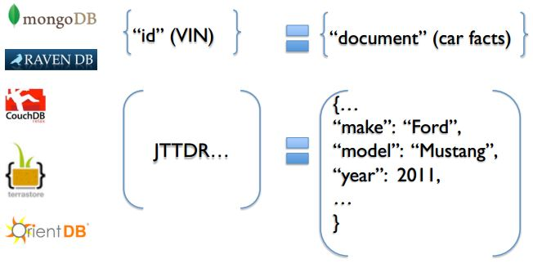

Document Databases: MongoDB, CouchDB, Terastore, OrientDB, RavenDB.

Oracle

- Collection
- Document
- Field
- Embeded documents, linking
- Primary key (mặc định là _id do chính Mongo tạo)
- Table
- Row
- Column
- Joins
- Primary key
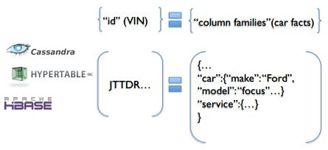

Column-Family Database: Cassandra, HBase, Hypertable và Amazon DynamoDB
MySQL

Database

RDBMS: Relational Database management System
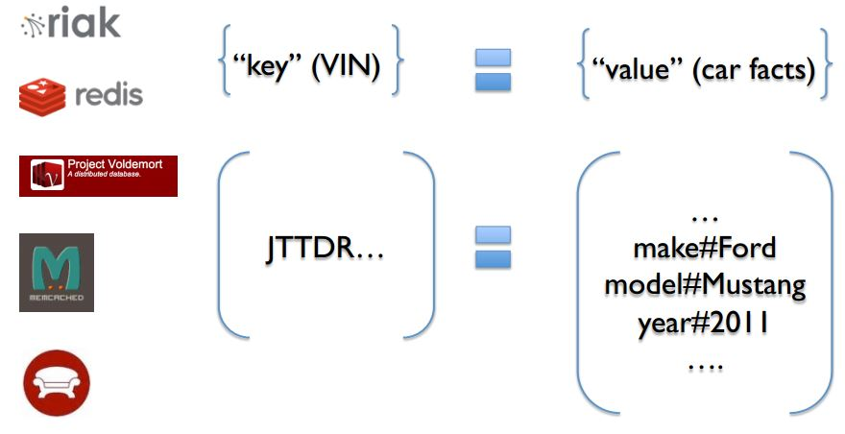
Key-Value Database: Riak, Redis, memcached, Berkeley DB, HamsterDB, Amazon DynamoDB, Project Voldemort và Couchbase.
NoSQL: Not Only Structured Query Language

SQL-Sever

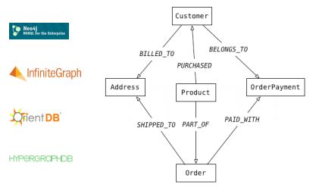

Graph Databases: Neo4J, Infinite Graph, OrientDB, hoặc FlockDB

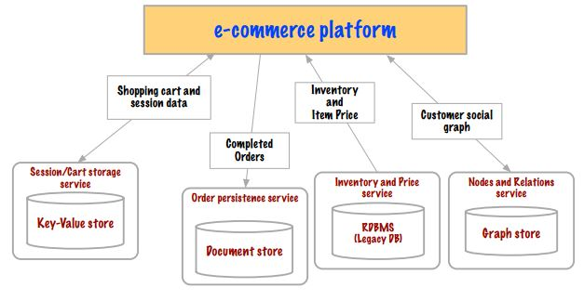
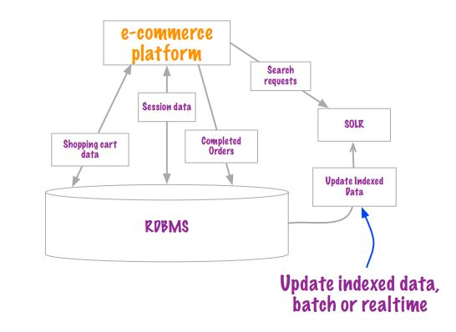

Xu hướng

MongoDB Data Modelling
{
_id: POST_ID
title: TITLE_OF_POST,
description: POST_DESCRIPTION,
by: POST_BY,
url: URL_OF_POST,
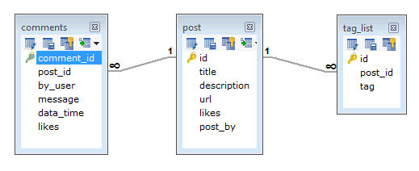
tags: [TAG1, TAG2, TAG3],
likes: TOTAL_LIKES,
comments: [
{
user:'COMMENT_BY',
message: TEXT,
dateCreated: DATE_TIME,
like: LIKES
},
{
user:'COMMENT_BY',
message: TEXT,
dateCreated: DATE_TIME,
like: LIKES
}
]
}

MYSQL
MongoDB

Relationship
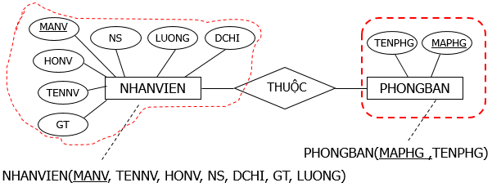
Relation

1-1
Thuộc tính khóa bên này làm khóa ngoại bên kia hoặc ngược lại

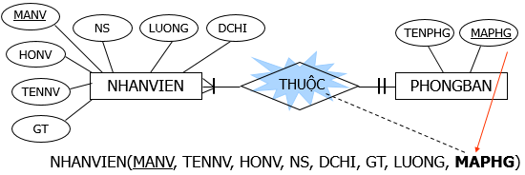

1-Many
Thuộc tính khóa bên 1 làm khóa ngoại bên nhiều

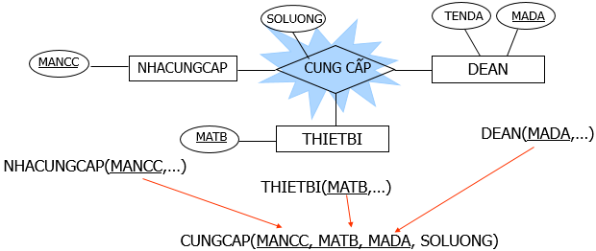

Many-Many
Chuyển thành quan hệ mới có khoá chính gồm 2 thuộc tính khoá của 2 quan hệ; thuộc tính mối kết hợp (nếu có) trở thành thuộc tính của quan hệ mới

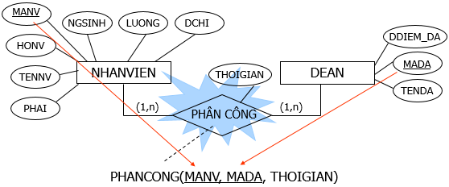

Chuyển thành quan hệ mới, có khoá chính gồm 3 thuộc tính khoá của 3 thực thể tham gia mối kết hợp. Thuộc tính mối kết hợp (nếu có) trở thành thuộc tính của quan hệ mới
Kết hợp 3 ngôi

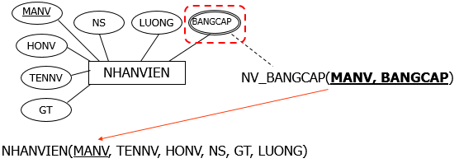

Chuyển thành quan hệ mới có khoá chính gồm thuộc tính đa trị và thuộc tính khoá của thực thể. Sau khi chuyển thành quan hệ mới, thuộc tính đa trị sẽ biến mất khỏi thực thể cũ.
Thuộc tính đa trị

MongoDB
1
2
3
4

Setup (Ubuntu)
sudo apt-get install mongodb
sudo service mongodb start
mongo
show dbs

Testing your MongoDB install (You should now see a confirmation along the lines of mongodb start/running, process 15251)
To enter the MongoDB shell
List all databases
Installing MongoDB on Ubuntu

show collections -> show all collection in database is used

Create Database
Save Collection
Show information Collection
Data of Collection

Used (Ubuntu)

use binhnc
db.information.remove({...},1)
db.information.update({...},{...})
...
db.information.save({_id: 1, hoten:"Nguyen Cong Binh"})
db.information.find()

Insert collection information with data: "hoten":"Nguyen Cong Binh"
Insert, update, delete data ...
MangoDB doesn’t create any database yet, until you save something inside.
Insert collection information with data: "hoten":"Nguyen Cong Binh"

Collection: information
Database: binhnc

MySQL
MYSQL

BLACKHOLE

Storage Engine

Mrg_MYISAM

InnoDB
MyISAM
MEMORY
PERFORMANCE_SCHEMA
CSV
ARCHIVE

Ưu điểm: Hỗ trợ quan hệ giữa các bảng foreign key, transactions => Tính toàn vẹn dữ liệu cao. Nhược điểm: Hoạt động tốn ram hơn MyISAM
Ưu điểm: Full Text Index => tốc độ truy xuất (đọc và tìm kiếm) nhanh nhất.
Nhược điểm: Không ràng buộc dữ liệu. Dễ bị hỏng và crash
Ưu điểm: Lưu trực tiếp trên ram => tốc độ truy xuất và truy cập rất nhanh.
Nhược điểm: Reset sever mất hết dữ liệu

Foreign Key
ACID of Transaction

Transaction là một tiến trình xử lý có xác định điểm đầu và điểm cuối, được chia nhỏ thành các operation (phép thực thi) , tiến trình được thực thi một cách tuần tự và độc lập các operation đó theo nguyên tắc hoặc tất cả đều thành công hoặc một operation thất bại thì toàn bộ tiến trình thất bại. Nếu việc thực thi một operation nào đó bị fail (hỏng) đồng nghĩa với việc dữ liệu phải rollback (trở lại) trạng thái ban đầu.

bền vững: Dữ liệu của transaction sau khi thực thi xong được cố định, chính thức và bền vững. Nghĩa là những thay đổi đã được cố định, không có chuyện có thể chuyển lại trạng thái dữ liệu lúc trước khi thực hiện transaction.
tính đơn vị: Một transaction xác định ranh giới của nó rất rõ ràng, tức xác định điểm bắt đầu và kết thúc của tiến trình. Như vậy có thể coi nó như một đơn vị thực thi và đơn vị thực thi này thực hiện theo nguyên tắc “all or nothing”. Nghĩa là nếu một thành phần nào đó trong transaction thực thi hỏng (fail) thì đồng nghĩa với việc không có gì xảy ra tức không có gì thay đổi về mặt dữ liệu.
nhất quán: Dữ liệu nhất quán với transaction ở thời điểm bắt đầu và kết thúc. Nhất quán ở transaction là strong consistency. Để tìm hiểu kỹ hơn về tính nhất quán, xin đọc lại bài viết NoSQL.
độc lập: Nếu hai transaction thực thi cùng lúc thì nguyên tắc thực thi là thực thi độc lập. Nghĩa là một transaction không thể “nhìn thấy” một transaction khác. “Không nhìn thấy” ở đây là không tác động lẫn nhau, chủ yếu trên dữ liệu.

commit
rollback
savepoint
release savepoint
set transaction

